Sheet1
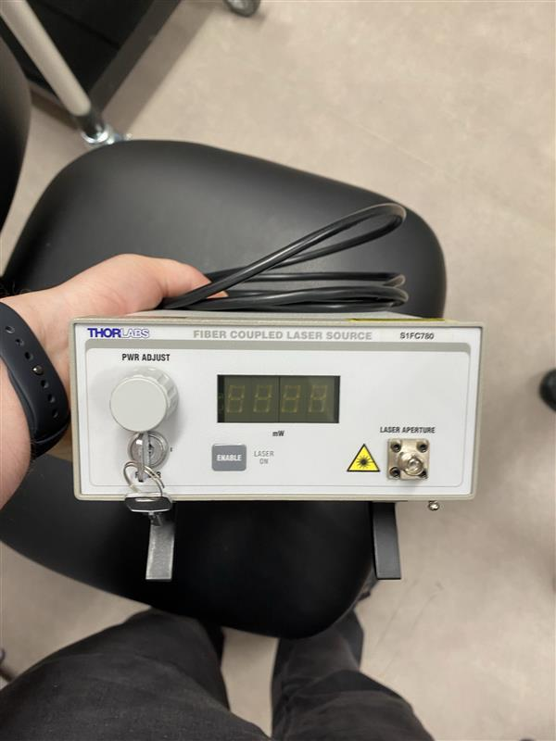
stanza | Ephys 1
ID sorgente | 100406-02
produttore | Thorlabs
modello | S1FC780
l | 780 | nm
φ |  | mrad
Power | 10.0 mW | W
Apertura | 0.10-0.14
Distanza operatore | 1 | m

se pulsato | No
Energia impulso | / | J
Pulse Rep Frequency | / | Hz
Durata impulso | / | s

Attività della sorgente (ore/anno) | 0 | Non Utilizzato
Fattore tempo fascio libero | 0
Fattore possibile interazione con il fascio | 0
Frequenza di allineamento (volte/anno) | 0
Tempo di allineamento (ore/anno) | 0
Modalità di allineamento | Fibra Ottica

FOTO

Breve descrizione dell'utilizzo
FIBER COUPLED LASER SOURCE, optogenetica

Product Link
https://punchout.webdev02.thorlabs.com/newgrouppage9.cfm?objectgroup_id=5760&pn=S1FC780

